様式6-3
【様式６－３】記載例
建物平面図

街区 | 建物名
２街区 | 商業施設①
大会時（選手村供用時） |  | 大会後（後利用施設①供用時）

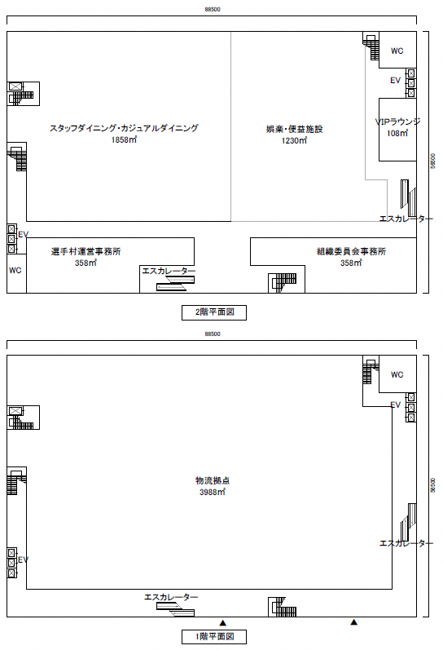

大会時（選手村供用時）には施工しない間仕切壁

大会時（選手村供用時）には施工しない間仕切壁

※本様式で提案内容を記載することが難しい場合には、別紙での提案も可能とする

様式6-4
【様式６－４】記載例
選手村配置イメージ図
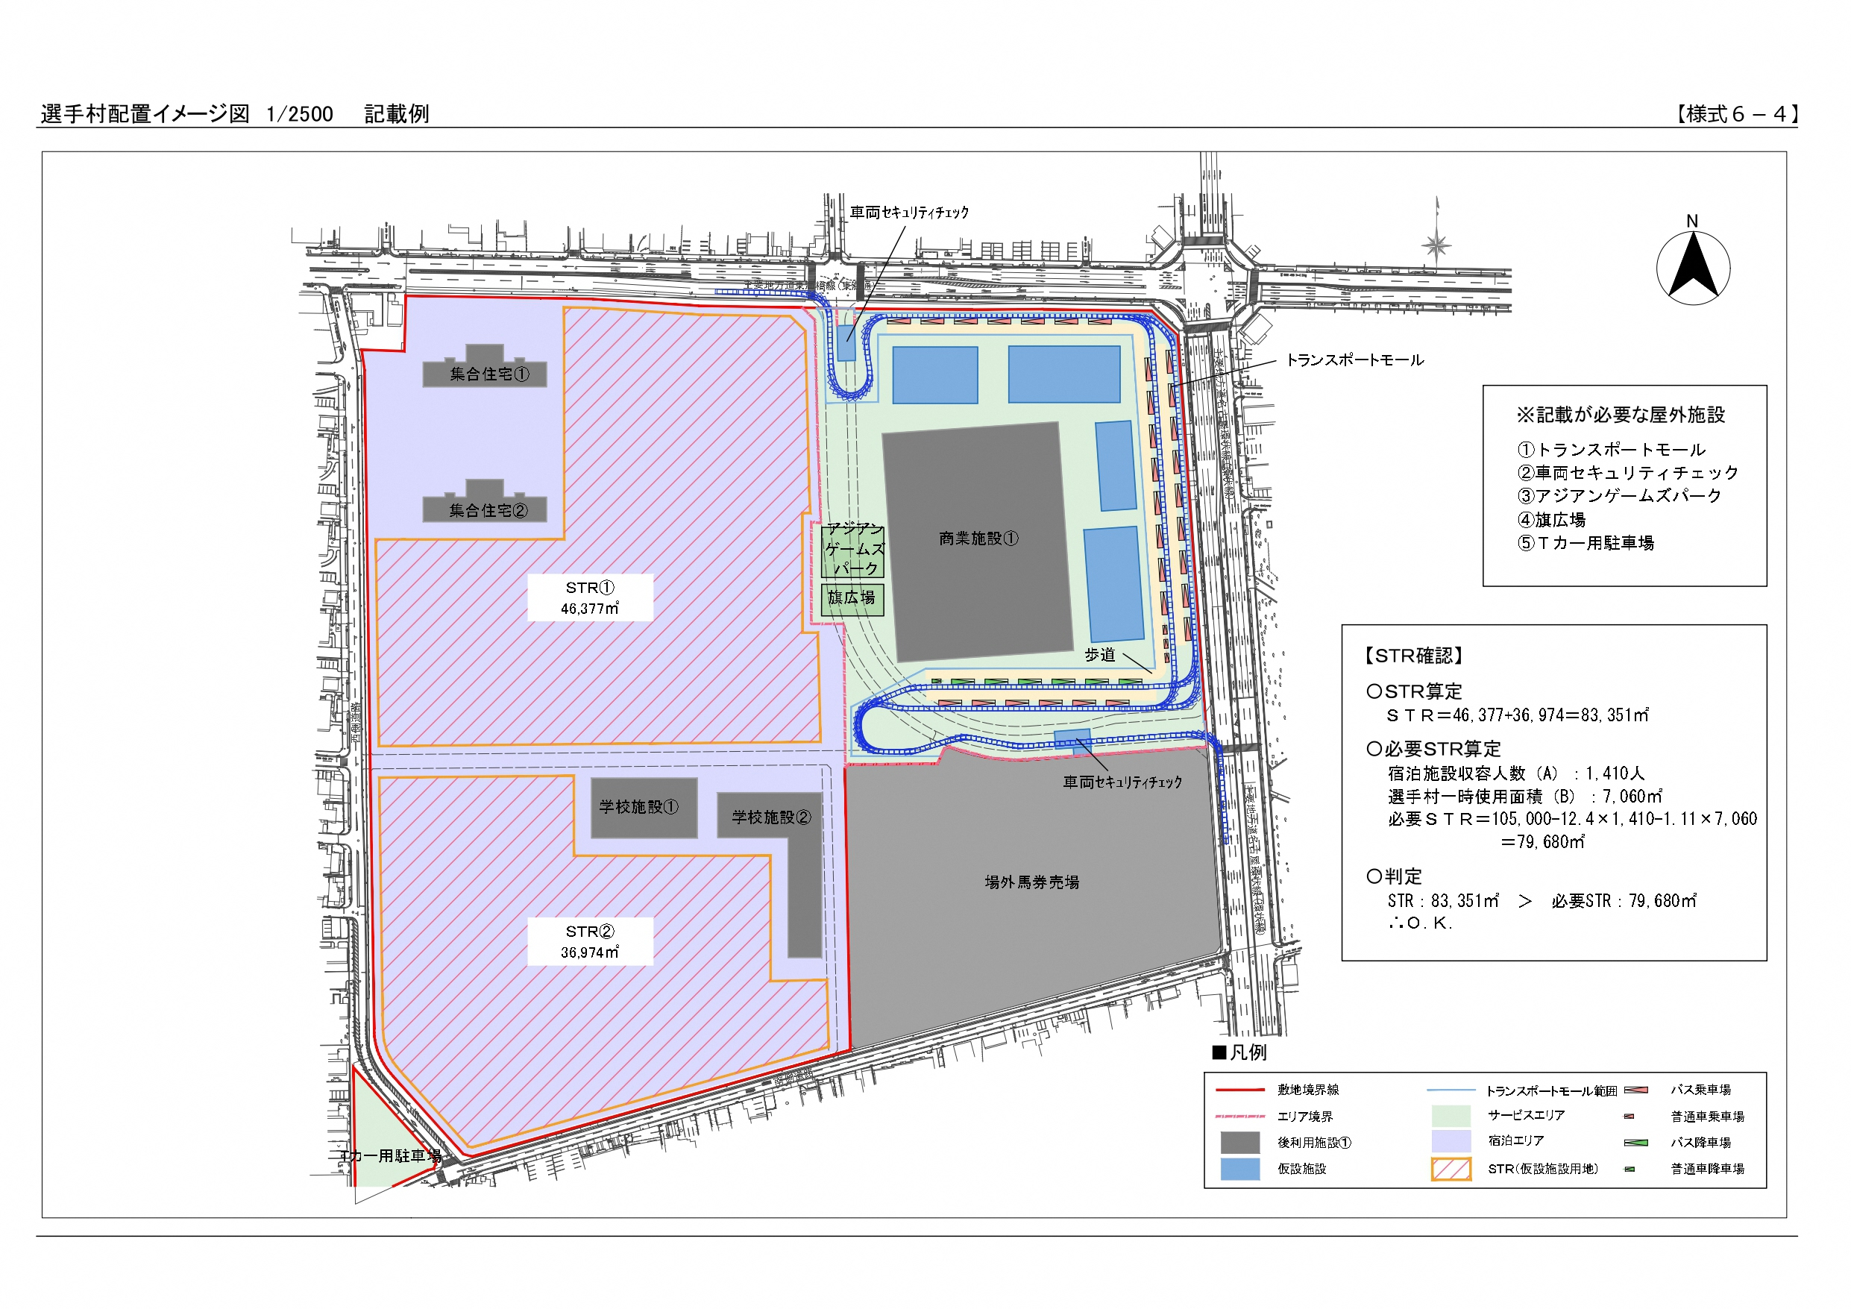

※本様式で提案内容を記載することが難しい場合には、別紙での提案も可能とする

